Empresas
Mensajes claves campaña FLU 2022 - Empresas

País al que aplica | Titulo |  | Referencias | Desarrollo del tema
Argentina | Co-administración | Según el Ministerio de Salud, las vacunas contra el COVID-19 y la Gripe se pueden aplicar juntas. | Ministerio de Salud Argentina - Coadministración de vacunas contra Covid-19 con otras vacunas - Septiembre 2021. Disponible en: https://bancos.salud.gob.ar/sites/default/files/2021-09/coadministracion-de-vacunas-contra-covid19-y-otras-vacunas.pdf | Según el Ministerio de Salud de la Nación, las vacunas contra COVID-19 se pueden coadministrar junto con cualquier otra vacuna, incluyendo la vacuna antigripal, pudiéndose aplicar el mismo día (en sitios diferentes) o días diferentes sin requerir intervalo entre las dosis.
Chile | Co-administración | Según el Ministerio de Salud, las vacunas contra el COVID-19 y la Influenza se pueden aplicar juntas. | Ministerio de Salud de Chile - Campaña de vacunación contra influenza estacional en pandemia de SARS-COV-2: Co-administración de vacunas. Disponible en: https://www.minsal.cl/wp-content/uploads/2022/03/Co-administración-SARS-CoV-2-durante-pandemia-2.pdf | En el contexto de la pandemia de COVID-19, la OMS, el CDC de EE. UU. y diversas autoridades sanitarias de distintas partes del mundo, han definido que es posible la administración conjunta de cualquier vacuna con la del COVID-19 (incluyendo la antigripal), pudiendose aplicar el mismo día (en sitios diferentes) o días diferentes sin requerir intervalo entre las dosis.
Paraguay | Co-administración | Según Programa Ampliado de Inmunizaciones (PAI), las vacunas contra el COVID-19 y la Gripe se pueden aplicar juntas. | Comunicado interno, aun no publicado en URL | En el contexto de la pandemia de COVID-19, la OMS, el CDC de EE. UU. y diversas autoridades sanitarias de distintas partes del mundo, han definido que es posible la administración conjunta de cualquier vacuna con la del COVID-19 (incluyendo la antigripal), pudiendose aplicar el mismo día (en sitios diferentes) o días diferentes sin requerir intervalo entre las dosis.
Uruguay | Co-administración | Según el Ministerio de Salud Pública, las vacunas contra el COVID-19 y la influenza se pueden aplicar juntas. | Ministerio de Salud Pública de Uruguay - Comunicado lapso intervacunal COVID-19 y gripe. Disponible en: https://www.gub.uy/ministerio-salud-publica/comunicacion/noticias/comunicado-lapso-intervacunal-covid-19-gripe | En el contexto de la pandemia de COVID-19, la OMS, el CDC de EE. UU. y diversas autoridades sanitarias de distintas partes del mundo, han definido que es posible la administración conjunta de cualquier vacuna con la del COVID-19 (incluyendo la antigripal), pudiendose aplicar el mismo día (en sitios diferentes) o días diferentes sin requerir intervalo entre las dosis.
Ar, Cl, Py, Uy | Coinfección (1 posteo de 2 piezas) | Se puede contraer gripe y Covid-19 al mismo tiempo. | Portal oficial del Estado Argentino. Información relevante sobre la coinfección de Covid-19 e influenza conocida como “Flurona”. Disponible en: https://www.argentina.gob.ar/noticias/informacion-relevante-sobre-la-coinfeccion-de-covid-19-e-influenza-conocida-como-flurona | Ante la reciente difusión de un caso de coinfección entre el virus del SARS CoV-2 y el de la gripe, combinación a la que también se ha denominado “flurona”, el Ministerio de Salud de la Nación informó que no representa una situación extraordinaria en el marco de la pandemia de coronavirus, ya que es común ver codetecciones de dos virus respiratorios y que esto no representa la aparición de una nueva variante o cepa del virus que causa la enfermedad por COVID-19. Asimismo, la cocirculación de COVID-19 y gripe puede ocurrir particularmente en los meses de otoño e invierno pero que, a partir de las últimas semanas del 2021, la actividad del virus de la gripe se encuentra en aumento en el hemisferio norte y en algunos países de la subregión Andina y del Cono Sur, por lo que ante la dinámica actual de la circulación es probable detectar coinfecciones virales.
 |  | Para evitarlo, es importante proteger a los empleados contra ambas enfermedades
Ar, Cl, Py, Uy | Universalidad (1 posteo de 2 piezas) | A partir de los 6 meses de edad podemos vacunarnos contra la gripe | CDC. Influenza (gripe). Quién necesita la vacuna contra la influenza. Disponible en: https://espanol.cdc.gov/flu/prevent/vaccinations.htm | "Uso de Vaxigrip Tetra/ ISTIVAC4 primo vacunación: En los niños menores de 9 años de edad que no han sido vacunados anteriormente, deberá administrarse una segunda dosis de 0,5 mL después de un intervalo de al menos 4 semanas(1). Tasa de incidencia: Los niños son la mayor fuente de contagio por influenza, tienen más de 2X probabilidades de contagiarse que los mayores de 65 años (3) Reducción de riesgo de hospitalizaciones: Estudios demuestran que la vacuna antigripal redujo un 74 % el riesgo que corren los niños de requerir admisión en unidades de cuidados intensivos (2) Diferenciación Vaxigrip Tetra/ ISTIVAC4: Protege contra las 4 cepas de la influenza recomendada por la OMS; Simplicidad de uso y almacenamiento, Disminución de riesgo de errores, Una única dosis universal a partir de los 6 meses de edad (1)."
 |  | Así estamos protegidos en nuestro ambiente laboral
Ar, Cl, Py, Uy | Riesgo de brote (1 posteo de 2 piezas) | Estamos volviendo a nuestros espacios de trabajo, causando un mayor riesgo de circulación de gripe. | SADI. Alerta Epidemiológica. Circulación de influenza en contexto de la pandemia de COVID-19. Disponible en: https://www.sadi.org.ar/rss/item/1504-alerta-epidemiologica-circulacion-de-influenza-en-contexto-de-la-pandemia-de-covid-19 | La próxima temporada de gripe podría ser más activa que el año pasado debido a menores restricciones de movilidad por el COVID-19 y al inicio de clases. Sumado a eso, los expertos estiman un nivel más bajo de inmunidad colectiva contra la gripe debido a la falta de exposición al virus de influenza el año pasado y a bajas en las coberturas de vacunación, lo que podría resultar en un aumento en los casos de gripe, generando así una mayor carga para los sistemas de salud.
 |  | Para evitarlo es importante estar protegido
Piezas target empresas
Argentina | Ambiente laboral como riesgo de exposición | El ambiente laboral representa un riesgo de contagio de gripe y Covid-19 por: | 1. Kumar S., Grefenstette J., Galloway D. Policies to Reduce Influenza in the Workplace: Impact Assessments Using an Agent-Based Model. American Journal of Public Health | August 2013, Vol 103, No. 8;
 |  | 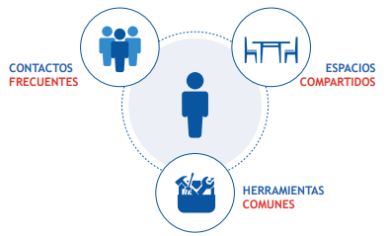 Protégete contra ambas enfermedades
Cl, Py, Uy | Ambiente laboral como riesgo de exposición | El ambiente laboral representa un riesgo de contagio de gripe y Covid-19 por:
 |  | Protégete contra ambas enfermedades
Argentina | Contagio en el ambiente laboral | 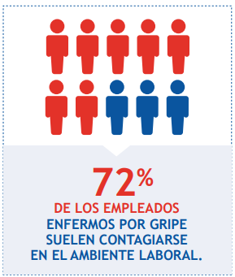
Cl, Py, Uy | Contagio en el ambiente laboral | 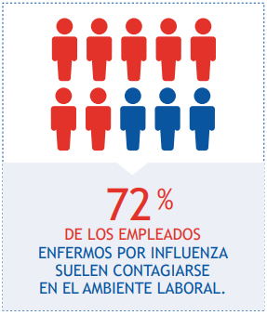
Ar, Cl, Py, Uy | Vacunación antigripal como beneficio laboral | 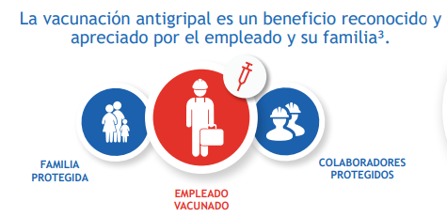 | Estudio Havas group realizado en 2020 en Chile sobre una muestra de 1020 personas en edad de trabajar

